Sheet2
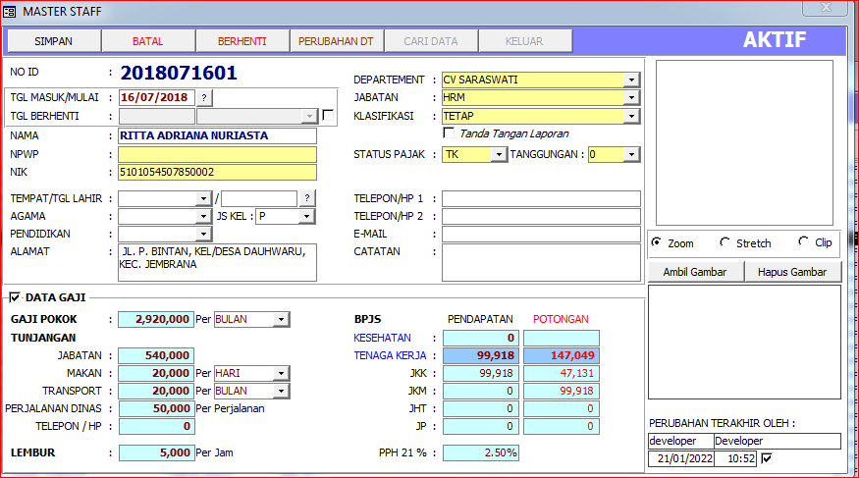
1.00 | 2018071601 | RITTA ADRIANA NURIASTA | 5101054507850000 | 1 | HRD | HRM | TK | 0.00 | 0.00 | KONTRAK | 1 | SERIRIT | 1985-05-07 | P | HINDU | S1 | JL. GUNUNG AGUNG GG. III/4 NO.1 RT.007 RW.-, DESA/KELURAHAN PAKET AGUNG, KEC. BULELENG, KAB. BULELENG | 089607404010 | dxtaadriana@gmail.com | 0.025 | 2018-07-16 | AKTIF | DEVELOPER | BULAN | 2,920,000.00 | 540,000.00 | 20,000.00 | HARI | 20,000.00 | 5,000.00 | 50,000.00 | 0.00 | 0.00 | 99,918.00 | 0.00 | 0.00 | 0.00 | 99,918.00 | 0.00 | 47,131.00 | 99,918.00 | 0.00 | 0.00 | 147,049.00

